Estadísticas
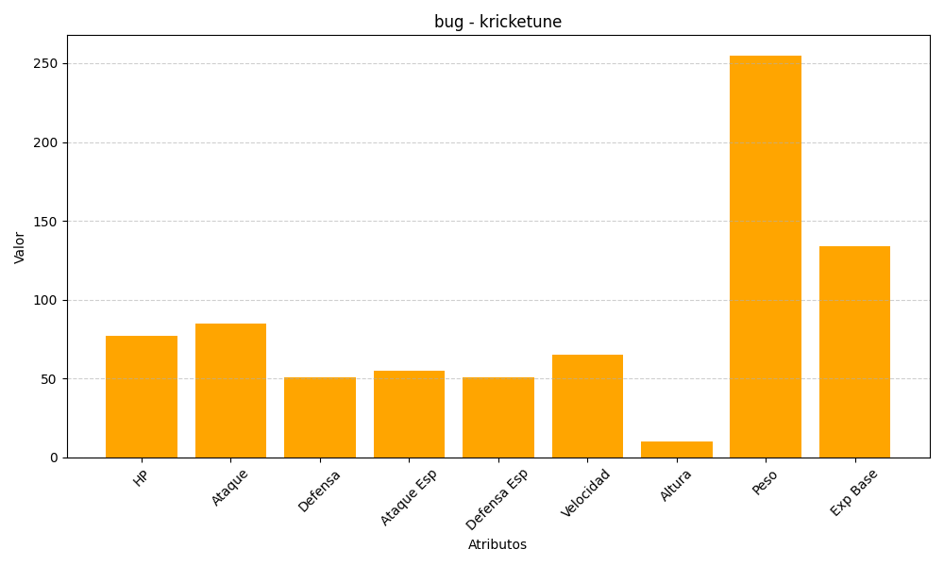
ID | Nombre | Tipo | HP | Ataque | Defensa | Ataque Especial | Defensa Especial | Velocidad | Altura | Peso | Experiencia Base
402 | kricketune | bug | 77 | 85 | 51 | 55 | 51 | 65 | 10 | 255 | 134

